SPO 02.07.2024
 | Проблемы с ПО от 02.07.2024 (вер 1.6)
№ | Приоритет исправления | Описание | Статутс | Срок
34 | ОЧЕНЬ Высокий | Наблюдаю постоянно рысканье поршня (обратно-вперед или обратно-вперед-обратно на долю оборота) при переключении стадии когда поршень занимает свое положение. Иногда доходит до 4 перекладок (обратно-вперед-обратно-вперед). Иногда было такое рысканье через пару сек после того как поршень встал в свое основное положение (фильтрация). Нужно замедлить скорость вращение двигателя. Есть ощущение выбега с последующей корректировкой положения.
39 | Высокий | Один раз стала неактивна кнопка СЛЕДУЮЩАЯ на стадии ПРЯМАЯ ПРОМЫВКА (тип промывки УМЯГЧЕНИЕ). Обратный отсчет шел. Промывка закончилась, а кнопка осталась неактивна - тапаешь и ничего не происходит. Так же отвалилась кнопка МЕНЮ - тапаешь и ничего не происходит. |  | Было и на 1.4 Повторилось и на ПО 1.5
45 | Высокий | Показания текущего расхода надо сделать с округлением до целого числа. |  |  | 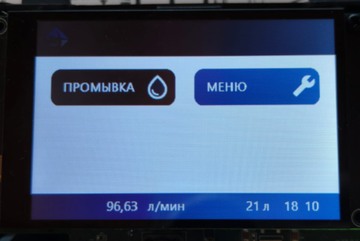
46 | Средний | Нужно добавить аварию мотора ДЛИТЕЛЬНОЕ ВРАЩЕНИЕ МОТОРА. Нужна в основном при стратовом позиционировании при подаче питания. Оригинальная плата при старте крутит мотором бесконечно ожидая когда упреться поршень, а у нас она крутит заданное время и без обратной связи завершает вращение даже если поршень не уперся. Это неправильно. В случе если N сек (полное время пробега от крайне задвинутого до выдвинутого положения засечем после снижения скорости вращения мотора) крутится и поршень не упирается в крайнее положение выводим аварию. Возможные неисправности - плата с кранштейном не доконца вставлена и шестерня редуктора не цепляется за передаточный механизм. Ну или повреждение передаточного механизма.
47 | высокий | Необходимо поправить положение поршня на нескольких стадиях - обратная промывка (недокручено на четверть примерно - льется вода в солевой бак), прямой промывке - он недокручивается почти на 3/4 шестерни передаточного механизма.
48 | высокий | Появились записи во всех журналах, но в журнале промывки фильтров не появляется записи ручной промывки. Только автоматическая. Записи в журналах расхода (макс и потребление) так же не обновляются. В журнале потребления вообще висит две записи за один день. Или в журнале промывок какие-то странные даты висят. А в Максимальном расходе неадекватные значения расхода. | 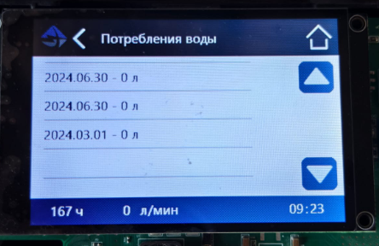 | 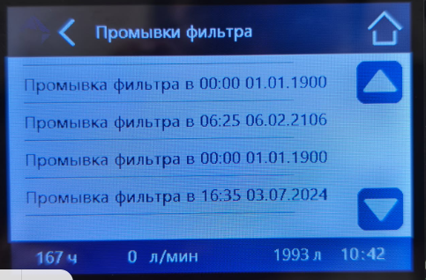 | 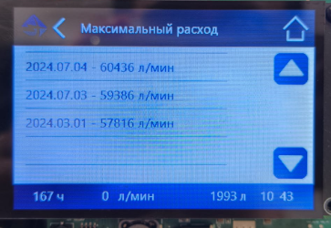
49 | Средний | Телефон в контактах нужно вводить целиком за +. Продажа Голов будет и в других странах СНГ, а в Беларуси, например, номера выглядят так +375 29 2XX XX XX
50 | Низкий | Надо что-то делать со шрифтами. Они ужасны.
51 | Высокий | При циклическом тесте когда Голова находится постоянно в промывках одна за другой (активированна удаленная промывка на ВХ1 и замкнут вход) в какой-то момент контроллер встает по заклиниванию поршня - он оказывается максимально завдинут. Накапливается ошибка в положении клапана. Возможно дело в том что когда заканчивается один цикл промывки контроллер не ставит поршень в положение фильтрация, а сразу из положения последней стадии ставит поршень в положении первой стадии промывки. при прохождении промывок (не важно как инициированных) накапливается ошибка позиционирования поршня. Буквально с каждой последующей промывкой поршень оказывается все глубже на всех стадиях. Это видно невооруженным глазом даже спустя 3-4 промывки.
52 | Высокий | По работе универсального выхода ВЫХ1. ЗАПУСК В ПРОМЫВКУ СОСЕДА. Выход ВЫХ1 активен не только на стадии ЗАПОЛНЕНИЕ СОЛЕВОГО БАКА, но и на стадиях ЗАСОС СОЛЕВОГО… и ПРЯМАЯ ПРОМЫВКА. При этой настройке выход должен быть активен только на стадии ЗАПОЛНЕНИЕ СОЛЕВОГО БАКА. ИМПУЛЬСНЫЙ ВЫХОД. Работает корректно, но есть нюанс. Когда выставляешь 1 имп/л и расход воды больше 60 л/мин импульсы идут неравномерно. На 2 л прошедших контроллер может выдать только один импульс. с другими импульсными числами (10 и 100 л/имп) такого не наблюдается (пока не наблюдается т.к. физически через 1" клапан больше 120 л/мин не пропихнуть). ПРОМЫВКА ФИЛЬТРА. Выход зависает (остается активным) когда выбрал стадию ЗАПОЛНЕНИЕ СОЛЕВОГО БАКА после окончания стадии. Промывка кончилась, а выход висит активным до перезагрузки. |  | 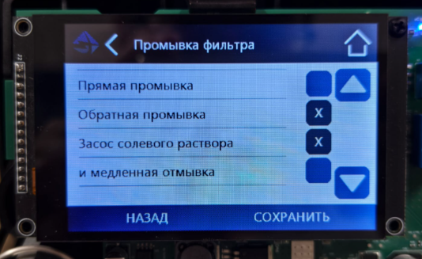
53 | Высокий | По универсальному выходу ВЫХ1. В настройках подпункта ПРОМЫВКА ФИЛЬТРА некорректные название стадии. Вместо ЗАПОЛНЕНИЕ СОЛЕВОГО БАКА написано И МЕДЛЕННАЯ ОТМЫВКА
54 | Высокий | По выходу ВЫХ2. Индикация есть, а на выход не работает. Возможно плата неисправна. Требуется другая плата для проверки.
55 | Ощень высокий | При нахождении фильтра в промывке (стадия ЗАСОС СОЛЕВОГО РАСТВОРА И МЕДЛЕННАЯ ПРОМЫВКА) сбросил/подал питание на плату. Контроллер загрузился, выставил поршень в положение фильтрация (выдвинул наружу) и затем начал задвигать поршень (на нужную стадию промывки, наверно), но не остановлися а задвинул его до упора и не остановившись выкрутил шестерню из передаточного мехнизма. Это писец, если честно. Повторно воспроизвести не получается.
56 | Высокий | При нахождении фильтра в промывке (на разных стадиях) сбросил/подал питание на плату. Контроллер после загрузки и парковки поршня в фильтрации возвращается не к той стадии на которой была промывка, а на первую стадию (обратная промывка).
57 | Высокий | Поправить размерность импульсного числа в настройках ВЫХ1. Вместо л/мин должно быть л/имп. |  | 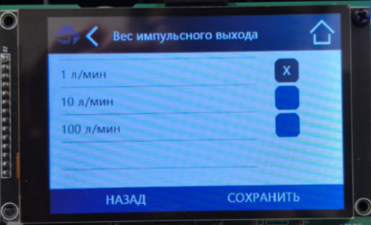
58 | Высокий | Словил очередной непонятный глюк - настроил рандомных стадий промывок в ТИП ФИЛЬТРА (сменил с УМЯГЧЕНИЕ на РУЧНАЯ НАСТРОЙКА) и запустил вручную промывку. И поршень вместо того чтобы пойти задвигаться начал выдвигаться и сломал шток передаточного механизма. Ошибки 256 и 512. Был подключен еще прибор СИ20 к ВЫХ1 для подсчета импульсов (работает на 24В). Сутки контроллер был отключен от сети. Это очень плохо что нет контроля тока на двигателе. Можно было бы останавливать вращение двигатели при заклинивании не дожидаясь когда его поломает. Воспроизвести не удалось. |  | 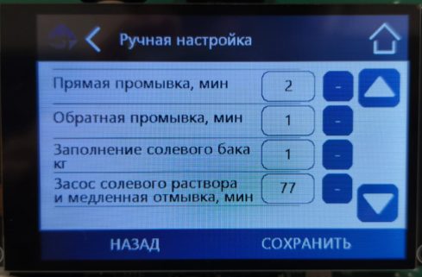 | 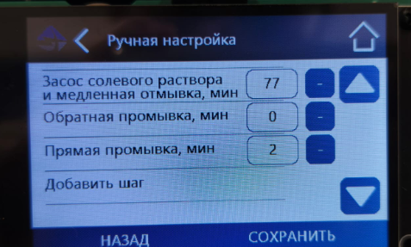
59
60
61
62
63
64
65
66
67

